1° Exer. Formatação de Texto
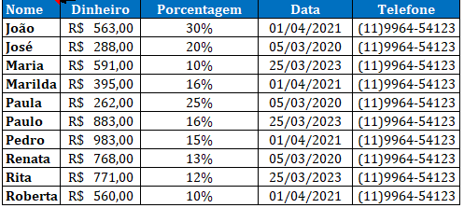
Nome | Dinheiro | Porcentagem | Data | Telefone
João | R$ 454.00 | 30% | 2021-04-01 | (11996454123
José | R$ 630.00 | 20% | 2020-03-05 | (11996454123
Maria | R$ 622.00 | 10% | 2023-03-25 | (11996454123
Marilda | R$ 425.00 | 16% | 2021-04-01 | (11996454123
Paula | R$ 114.00 | 25% | 2020-03-05 | (11996454123
Paulo | R$ 742.00 | 16% | 2023-03-25 | (11996454123
Pedro | R$ 393.00 | 15% | 2021-04-01 | (11996454123
Renata | R$ 479.00 | 13% | 2020-03-05 | (11996454123
Rita | R$ 333.00 | 12% | 2023-03-25 | (11996454123
Roberta | R$ 289.00 | 10% | 2021-04-01 | (11996454123

